1.IDENTIFICACION
INFORMACIÓN GENERAL |  | INFORMACIÓN DEL ESTUDIO RESPECTIVO
 |  | NODO NÚMERO |  |  |  |  | 24852
 |  | INFORME NÚMERO |  |  |  |  | 335
CONTRATISTA | UNIÓN TEMPORAL MOVILIDAD 2014 | ORDEN DE TRABAJO No. |  |  |  |  | PROGRAMACION BÁSICA
 |  | FECHA DE LA ORDEN DE TRABAJO |  |  |  |  | -
 |  | FECHA DE LA TOMA DE INFORMACIÓN |  |  |  |  | 110314
 |  | DÌA DE LA SEMANA
OBJETO DEL CONTRATO | REALIZAR LA TOMA DE INFORMACIÓN DE CAMPO, COMO INSUMO DEL PROGRAMA DE MONITOREO, SEGUIMIENTO Y PLANEACIÓN DEL TRÁNSITO Y EL TRANSPORTE DE BOGOTA D.C | TIPO DE ESTUDIO |  |  |  |  | VOLÚMENES POR TIPO DE VEHÍCULO
 |  | NOMBRE DEL ARCHIVO |  |  |  |  | 24852_AK_20_X_AC_80_140311_VOL_V1.xlsx
 |  | CÓDIGO DEL ESTUDIO |  |  |  |  | VOL
 |  | LUGAR DE LA TOMA DE INFORMACIÓN
NÚMERO DE CONTRATO | 2072-2013 | COORDENADA X |  |  |  |  | LONGITUD
 |  | COORDENADA Y |  |  |  |  | LATITUD

FECHA DE INICIO DEL CONTRATO | 22-01-2014 | PROFESIONALES RESPONSABLES
 |  | CONSULTOR (DIRECTOR) |  |  |  |  | ING. MSC. SANDRA LUCIA NAVAS TEQUIA
 |  | CONSULTOR (COORDINADOR GENERAL) |  |  |  |  | ING. MSC. LUIS FERNANDO RUBIANO BARRERO
INTERVENTORÍA | UNIVERSIDAD NACIONAL DE COLOMBIA | CONSULTOR (EXPERTO EN TRÁNSITO Y TRANSPORTE) |  |  |  |  | ING. ESP. DIANA PAOLA PARADA
 |  | CONSULTOR (ING ANÀLISIS) |  |  |  |  | ING. IRINA ROCÍO GUTIÉRREZ
 |  | INTERVENTORÍA (DIRECTOR) |  |  |  |  | ING. MSC. ARTURO ZARATE
 |  | INTERVENTORÍA (ESPECIALISTA) |  |  |  |  | ING. MSC. WILLIAM CASTRO
 |  | INTERVENTORÍA (RESIDENTE) |  |  |  |  | ING. JOSÉ EDWIN TORRES
OBJETO DEL CONTRATO | INTERVENTORÍA TÉCNICA, ADMINISTRATIVA Y FINANCIERA PARA LA TOMA DE INFORMACIÓN DE CAMPO COMO INSUMO DEL PROGRAMA DE MONITOREO, SEGUIMIENTO Y PLANEACIÓN DEL TRÁNSITO Y TRANSPORTE DE BOGOTÁ D.C. | SUPERVISOR SECRETARIA MOVILIDAD |  |  |  |  | ING. FABIAN GONZALEZ

 |  | VERSIONES DEL ESTUDIO
 |  | NÚMERO |  | FECHA | OBSERVACIONES
NÚMERO DE CONTRATO | 2072-2013 | Versión 0 |  | 17/03/14
 |  | Versión 1 |  | 01/04/14 | SE INCLUYERON LAS OBSERVACIONES DE LA INTERVENTORÍA SEGÚN COMUNICADO FI-INT-CMTTUB14-106-14. SE DA RESPUESTA MEDIANTE COMUNICADO ICV-187-C-170. Se complementó el análisis puntual de la hoja 1. Identificación respecto a la configuración que tiene la intersección. El aumento de autos registrado para el movimiento 1 en el periodo de las 1730 y las 1800 horas coincide con uno de los periodos de mayor movilización en la ciudad y al propio comportamiento del tránsito, se realizó la respectiva observación. Se revisó la disminución de autos que se presenta en el periodo de las 1215 y 1245 horas para el movimiento 1B y la disminución de autos para el movimiento 3 entre las 915 y 930, 1115 y 131 se observa que dicha variación concuerda con el comportamiento normal del tránsito en hora valle. Se revisaron los registros para el periodo de las 2200 horas en el movimiento 1b y no se detectó anomalía con los formatos. El incremento de buses especiales en entre los periodos de las 600 y 645 horas en el movimiento 2 y 2B se debe a la circulación de rutas de transporte escolar. En relación con el aumento de autos en el periodo de 1830 y 1845 se puede establecer que dicho periodo coincide con uno de los periodos de máxima demanda de la intersección. Se ajustó la información de camiones presentada en el movimiento 3b, ya que dicha información corresponde al movimiento 3.Se ocultó en la hoja Procesamiento, las tablas de los movimientos que no se tomaron, así como los datos externos a la tabla N° 27.
 |  | Versión 2
FECHA DE INICIO DEL CONTRATO | 21-01-2014 | Versión 3

 |  | DESCRIPCIÓN DE LA TOMA DE INFORMACIÓN
 |  | TIPO DE VEHÍCULO | FACTOR DE EQUIVALENCIA | MOVIMIENTOS AFORADOS |  |  | No. DE PERÍODOS | HORA
ESQUEMA |  |  |  | ACCESO | LENTA | RÁPIDA | HORARIO DEL PERÍODO No. 1 | 22:00-06:00
 |  | L | 1 | NORTE | 1 | 1B | HORARIO DEL PERÍODO No. 2 | 06:00-14:00
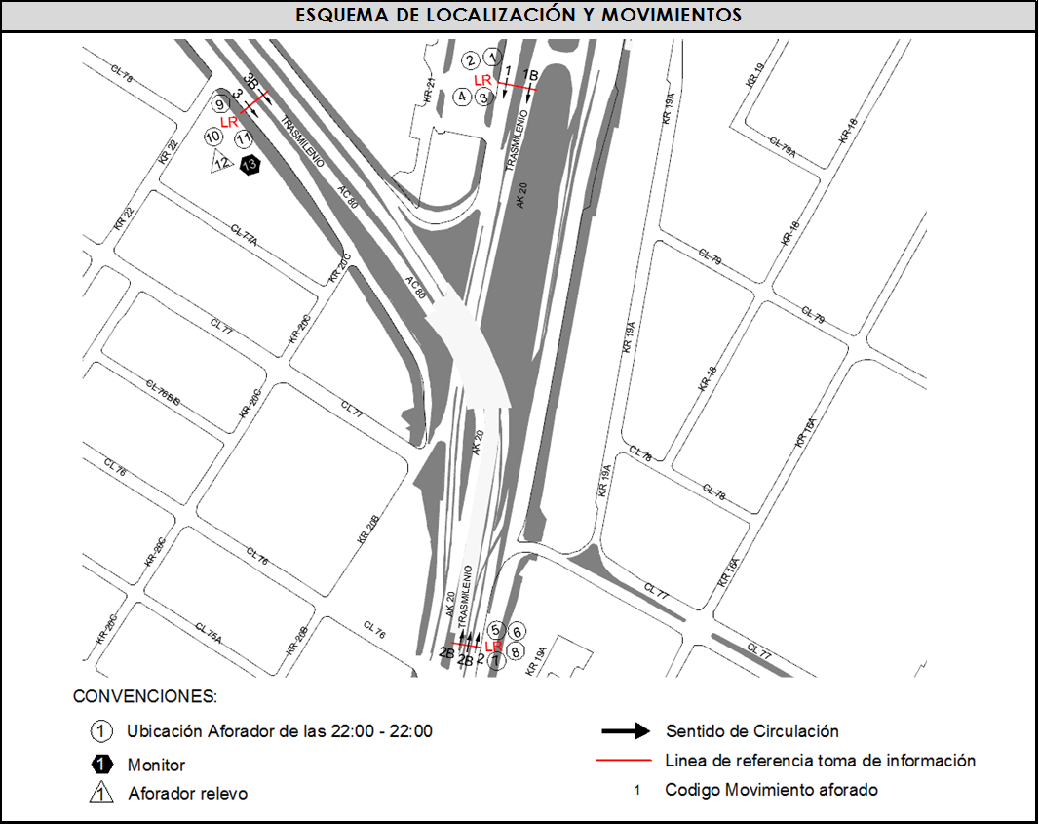
 |  | C | 2 | SUR | 2 | 2B | HORARIO DEL PERÍODO No. 3 | 14:00-22:00
 |  |  |  | OCCIDENTE | 3 | 3B | No. DE HORAS TOMADAS | 24
 |  | BT | 2 |  |  |  | HORARIO DE LA TOMA DE INFORMACIÓN | 22:00-22:00
 |  | B | 2 |  |  |  | No. DE EQUIPOS UTILIZADOS | 13
 |  |  |  | OBSERVACIONES DE LA TOMA DE INFORMACIÒN
 |  | AL | 2 | OBSERVACION |  |  |  |  | ACCESO
 |  | AT | 2.5 | DURANTE LA TOMA DE INFORMACIÓN SE PRESENTA LLUVIA DESDE LAS 17:00 HASTA LAS 18:30 HORAS, CONGESTIÓN VEHICULAR DESDE LAS 17:45 HASTA LAS 18:45, CONGESTIÓN POR AVERÍA EN EL SISTEMA DE SEMAFORIZACIÓN A LAS 17:15 Y DISMINUCIÓN DEL FLUJO VEHICULAR DESDE LAS 17:00 HASTA LAS 18:30 HORAS. |  |  |  |  | TODOS
 |  | BA | 2.5
 |  | ESP | 2
 |  | INT | 2 | SE EVIDENCIA UN AUMENTO DEL FLUJO VEHICULAR DESDE LAS 12:00 HASTA LAS 12.30 HORAS SIN MOTIVO ALGUNO. |  |  |  |  | NORTE
 |  | C2P | 2.5 | SE EVIDENCIA TRÁNSITO DE VEHÍCULOS DE CARGA POR LA CALZADA RÁPIDA ENTRE LAS 22:00 Y LAS 6:00 HORAS.
 |  | C2G | 2.5 | LA VARIACIÓN QUE SE PRESENTA EN EL MOVIMIENTO 1 PARA AUTOS EN EL PERIODO DE 17:30 A 18:30 COINCIDE CON LOS PERIODOS PICO DE MOVILIZACIÓN EN LA CIUDAD. |  |  |  |  | NORTE
 |  | C3-C4 | 2.5
 |  | C5 | 2.5 | DISMINUCIÓN DE AUTOS EN EL PERIODO DE LAS 1215 Y 1245 HORAS PARA EL MOVIMIENTO 1B CONCUERDA CON EL COMPORTAMIENTO NORMAL DEL TRÁNSITO EN HORA VALLE. |  |  |  |  | NORTE
 |  | >C5 | 2.5
 |  | M | 0.5 | EL INCREMENTO DE BUSES ESPECIALES EN ENTRE LOS PERIODOS DE LAS 600 Y 645 HORAS EN EL MOVIMIENTO 2 Y 2B SE DEBE A LA CIRCULACIÓN DE RUTAS DE TRANSPORTE ESCOLAR EN ESTE PERIODO. |  |  |  |  | SUR
 |  | BIC | 0.3

 |  | ANALISIS PUNTUAL
 |  | LA INTERSECCIÓN DE LA AVENIDA CARRERA 20 (AUTOPISTA NORTE) CON AVENIDA CALLE 80 SE ENCUENTRA UBICADA EN EL SECTOR NORORIENTAL DE LA CIUDAD Y PERTENECE A LA LOCALIDAD DE CHAPINERO. LA AVENIDA CARRERA 20 PERMITE LA CIRCULACIÓN EN SENTIDO NORTE-SUR Y VICEVERSA Y ESTÁ CONFORMADA POR 4 CALZADAS, UNA CALZADA DE 4 CARRILES POR SENTIDO PARA TRÁFICO MIXTO (INCLUYE TPC) Y UNA CALZADA EXCLUSIVA CON DOS CARRILES POR SENTIDO PARA BUSES DEL SISTEMA TRANSMILENIO. EN SENTIDO SUR NORTE, LA CALZADA LENTA DE LA AVENIDA CARRERA 20 PERMITE LA CIRCULACIÓN HACIA EL NORTE A NIVEL. MIENTRAS LA CALZADA INTERNA A DESNIVEL PERMITE EL DESPLAZAMIENTO HACIA EL OCCIDENTE POR LA AVENIDA CALLE 80, DE IGUAL MANERA LA CALZADA DE TRANSPORTE MASIVO SE BIFURCA PARA PERMITIR LA CIRCULACIÓN HACIA EL NORTE Y EL OCCIDENTE DE LOS BUSES DE TRANSMILENIO. EN SENTIDO NORTE SUR LA CALZADA DE TRANSPORTE MASIVO Y LA CALZADA PARA TRÁNSITO MIXTO VAN A NIVEL Y PERMITEN LA CONEXIÓN CON LA AVENIDA CALLE 80. LA AVENIDA CALLE 80 ESTÁ CONFORMADA POR DOS CALZADAS PARA TRÁFICO MIXTO (INCLUYE TPC), UNA POR SENTIDO; Y DOS CALZADAS EXCLUSIVAS PARA BUSES DEL SISTEMA TRANSMILENIO, UNA POR SENTIDO Y PERMITE LA CIRCULACIÓN EN SENTIDO SUR- OESTE, NOR-OESTE Y VICEVERSA. HACIA EL OCCIDENTE LA AVENIDA CALLE 80 DA CONTINUIDAD AL PASO DEPRIMIDO DE LA AVENIDA CARRERA 20. EL VOLUMEN TOTAL DE VEHICULOS MIXTOS DURANTE EL PERÍODO DE AFORO FUE DE 136.472, DISTRIBUIDOS DE LA SIGUIENTE MANERA: EL 68,8% CORRESPONDE A VEHÍCULOS LIVIANOS, EL 18,9% A MOTOS, EL 9,7% A TRANSPORTE PÚBLICO COLECTIVO Y EL 1,4% A VEHÍCULOS DE CARGA. EL PERÍODO DE MÁXIMA DEMANDA SE PRESENTA ENTRE LAS 07:30 Y LAS 8:30 HORAS, COINCIDIENDO CON LA HORA PICO TOTAL DE LA INTERSECCIÓN, EN LA CUAL SE MOVILIZAN UN TOTAL DE 10.122 VEHÍCULOS MIXTOS; DE LOS CUALES EL 61,2% CORRESPONDE A VEHÍCULOS LIVIANOS, EL 27,3% A MOTOS, EL 9,1% A TRANSPORTE PÚBLICO COLECTIVO, EL 1,5% A BICICLETAS Y FINALMENTE, EL 1,0% A CAMIONES.

 |  | REGISTRO FOTOGRÁFICO
 |  | 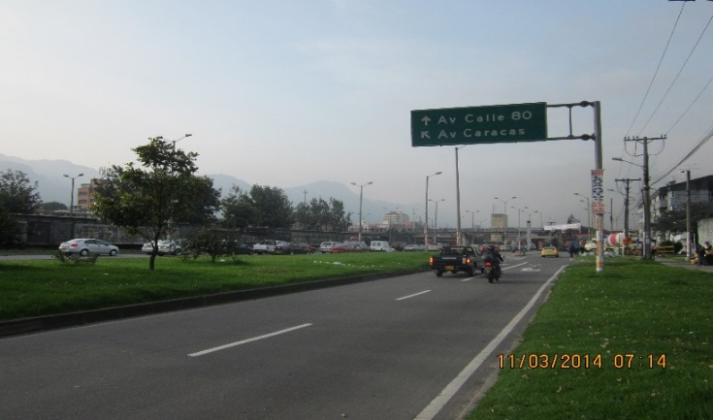 |  |  |  |  | 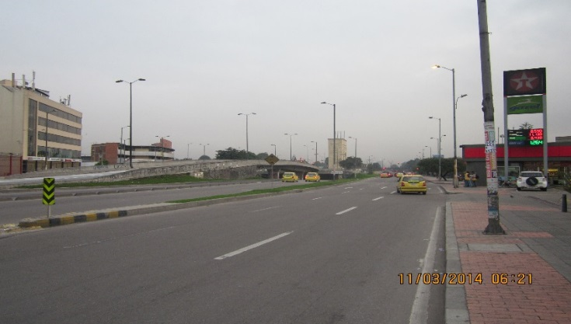

 |  | ACCESO NORTE |  |  |  |  | ACCESO SUR

 |  | 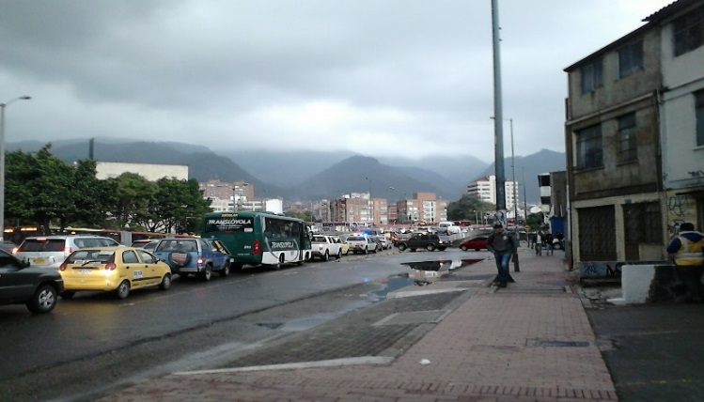

 |  | ACCESO OCCIDENTE

